enero
 | 224,939

 | comercial eccsa
 | comercial eccsa

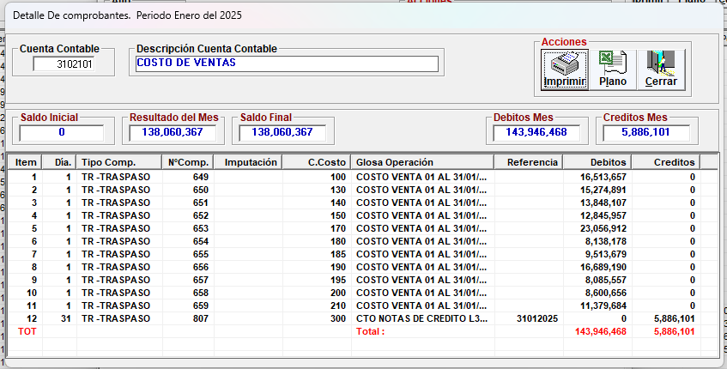
224,939

febrero
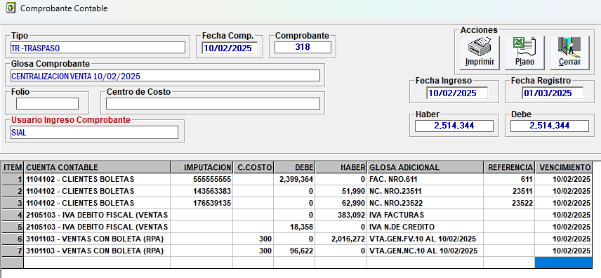
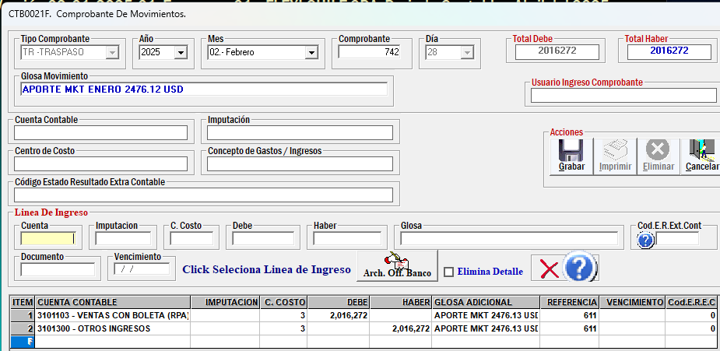
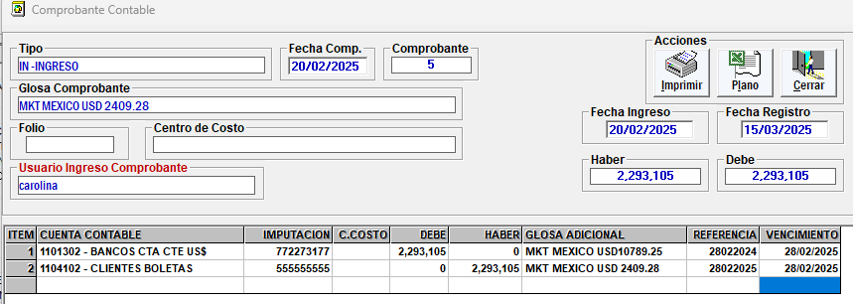
TIENDA | NOMBRE TIENDA | SKU | BARRA | DESCRIPCIÓN | CLASE | MARCA | FAMILIA | SUBFAMILIA | TIPO PRENDA | FECHA | TIPO DOC. | NUMERO DOC. | CANTIDAD | PRECIO | COSTO UNITARIO | NETO | COSTO VENTA | MARGEN

300 | BODEGA CENTRAL | 999999 | 0 | CODIGO GLOSA | GLOSA | GLOSA | GLOSA | GENERICO | GLOSA | 10/02/2025 | FV | 611 | 1 | 2399364 | 1 | $2,016,272 | $1 | $2,016,271 | Distrib. Flexi de CV
300 | BODEGA CENTRAL | 999999 | 0 | CODIGO GLOSA | GLOSA | GLOSA | GLOSA | GENERICO | GLOSA | 12/02/2025 | FV | 612 | 1 | 355150 | 1 | $298,445 | $1 | $298,444 | comercial eccsa
300 | BODEGA CENTRAL | 999999 | 0 | CODIGO GLOSA | GLOSA | GLOSA | GLOSA | GENERICO | GLOSA | 13/02/2025 | FV | 613 | 1 | 127422 | 1 | $107,077 | $1 | $107,076 | comercial eccsa
300 | BODEGA CENTRAL | 999999 | 0 | CODIGO GLOSA | GLOSA | GLOSA | GLOSA | GENERICO | GLOSA | 13/02/2025 | FV | 616 | 1 | 110690 | 1 | $93,017 | $1 | $93,016 | comercial eccsa

 |  |  |  |  |  |  |  |  |  |  |  |  |  |  |  |  | CLIENTES | 2,399,364
 |  |  |  |  |  |  |  |  |  |  |  |  |  |  |  |  | VENTAS |  | 2,016,272
 |  |  |  |  |  |  |  |  |  |  |  |  |  |  |  |  | IVA DF |  | 383,092

marzo
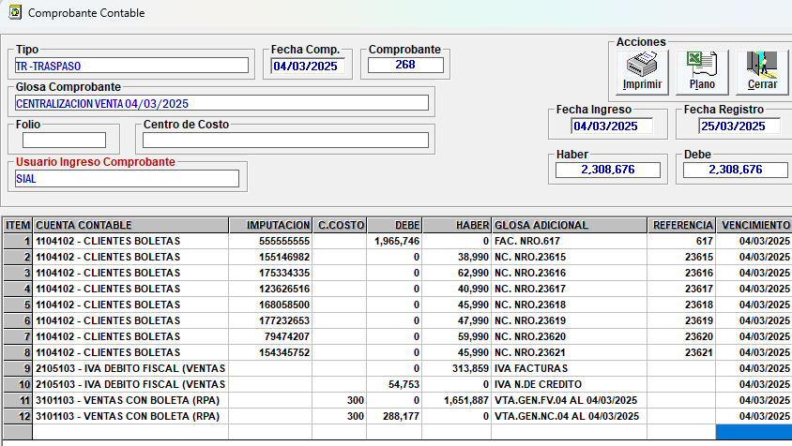
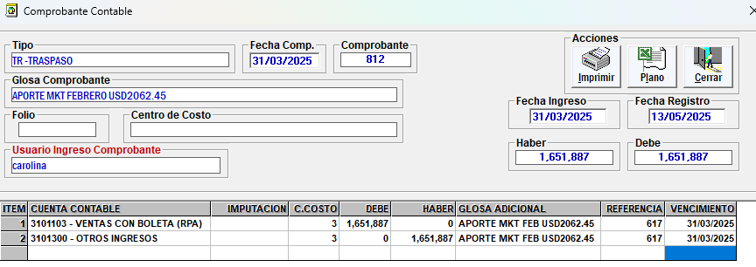
 |  |  |  |  |  |  |  |  |  |  |  |  |  |  |  | $1,651,887 | $1 | $1,651,886
TIENDA | NOMBRE TIENDA | SKU | BARRA | DESCRIPCIÓN | CLASE | MARCA | FAMILIA | SUBFAMILIA | TIPO PRENDA | FECHA | TIPO DOC. | NUMERO DOC. | CANTIDAD | PRECIO | COSTO UNITARIO | NETO | COSTO VENTA | MARGEN | CONCEPTO

300 | BODEGA CENTRAL | 999999 | 0 | CODIGO GLOSA | GLOSA | GLOSA | GLOSA | GENERICO | GLOSA | 04/03/2025 | FV | 617 | 1 | 1,965,746 | 1 | $1,651,887 | 1 | $1,651,886 | APORTE MEXICO MKT | Distrib. Flexi de CV

 |  |  |  |  |  |  |  |  |  |  |  |  |  |  |  |  | CLIENTES | 1,965,746
 |  |  |  |  |  |  |  |  |  |  |  |  |  |  |  |  | VENTAS |  | 1,651,887
 |  |  |  |  |  |  |  |  |  |  |  |  |  |  |  |  | IVA DF |  | 313,859

abril
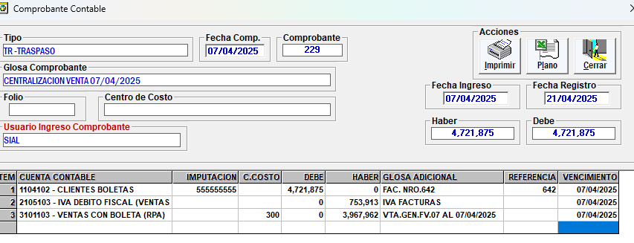
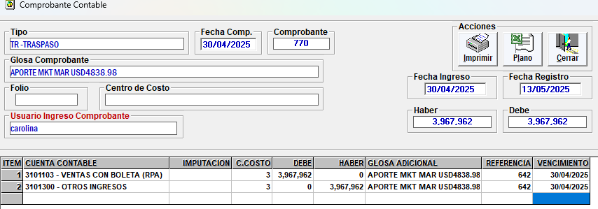
Distrib. Flexi de CV
comercial eccsa
comercial eccsa
comercial eccsa
comercial eccsa

CLIENTES | 4,721,875
VENTAS |  | 3,967,962
IVA DF |  | 753,913

